1 - liczebnosc_wiek
Pierwsze rejestracje używanych samochodów osobowych sprowadzonych z zagranicy w Polsce, w latach 2024 - 2025 analizy PZPM na podstawie Centralnej Ewidencji Pojazdów

 | Sty | Lut | Mar | Kwi | Maj | Cze | Lip | Sie | Wrz | Paź | Lis | Gru | RAZEM
2024 | 66,186 | 72,408 | 77,918 | 79,087 | 72,082 | 71,814 | 79,987 | 72,310 | 74,241 | 84,992 | 66,966 | 64,519 | 882,510
2025 | 69,287 | 69,649 | 77,652 | 79,122 | 72,653 |  |  |  |  |  |  |  | 368,363
%zmiana r/r | 4.7% | -3.8% | -0.3% | 0.0% | 0.8% |  |  |  |  |  |  |  | 0.2%
Pierwsze rejestracje używanych samochodów osobowych w Polsce 2024 - 2025
 | 2024 | 2025
Sty | 66,186 | 69,287
Lut | 72,408 | 69,649
Mar | 77,918 | 77,652
Kwi | 79,087 | 79,122
Maj | 72,082 | 72,653
Cze | 71,814
Lip | 79,987
Sie | 72,310
Wrz | 74,241
Paź | 84,992
Lis | 66,966
Gru | 64,519
 |  |  |  |  |  |  |  |  | Struktura wieku Sty-Maj 2025
 |  |  |  |  |  |  |  |  | Wiek | Liczba pojazdów | Udział %
 |  |  |  |  |  |  |  |  | do 4 lat | 35,672 | 9.7%
 |  |  |  |  |  |  |  |  | 5-10 lat | 128,601 | 34.9%
 |  |  |  |  |  |  |  |  | >10 lat | 204,090 | 55.4%
 |  |  |  |  |  |  |  |  | Razem | 368,363 | 100%

źródło: PZPM na podstawie CEP

2 - EURO_rodzaj_paliwa
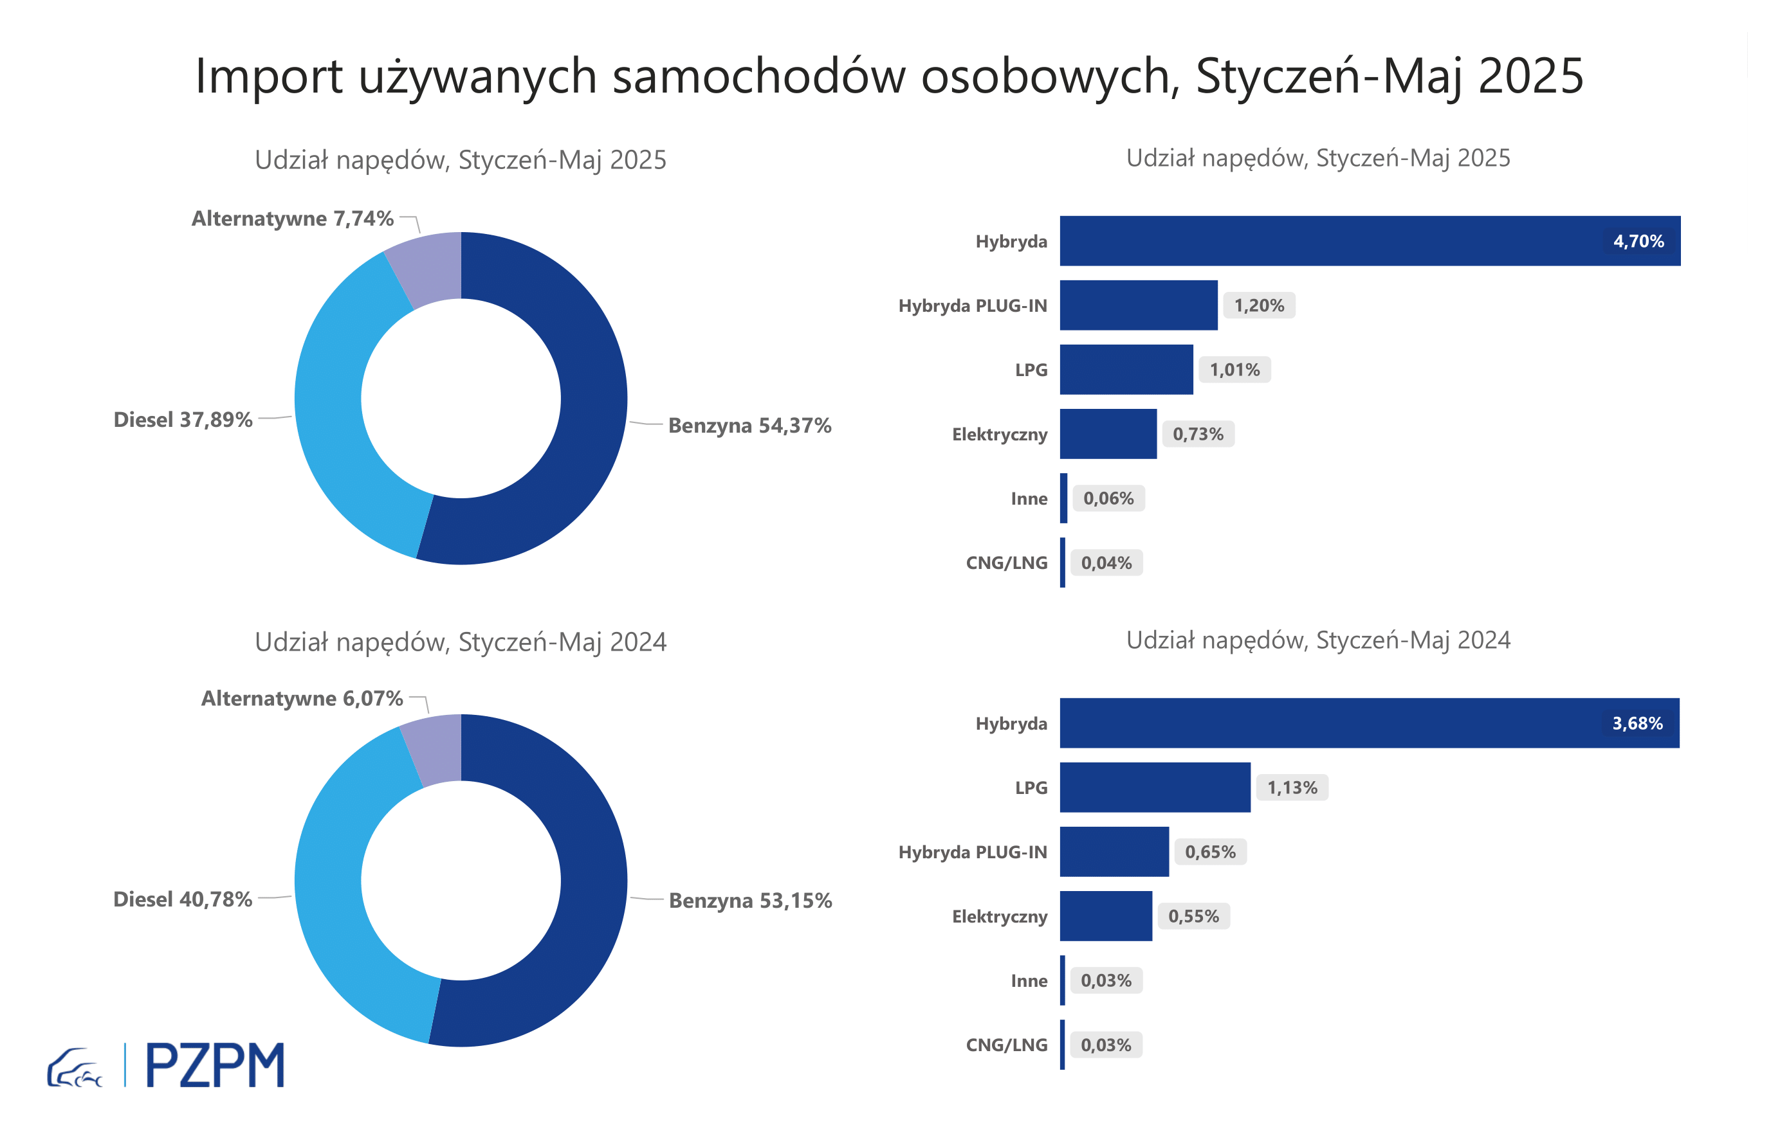

Pierwsze rejestracje używanych samochodów osobowych według rodzaju napędu
Rodzaj napędu | Styczeń-Maj 2024 |  | Styczeń-Maj 2025 |  | Zmiana % r/r | Zmiana udziału r/r
 | tys. szt. | udział % | tys. szt. | udział %
Benzyna | 195,4 | 53.2% | 200,3 | 54.4% | 2.5% | +1,2 pp
Diesel | 149,9 | 40.8% | 139,6 | 37.9% | -6.9% | -2,9 pp
Pozostałe | 22,3 | 6.1% | 28,5 | 7.7% | 27.7% | +1,7 pp
w tym:
Elektryczny | 2.0 | 0.5% | 2.7 | 0.7% | 34.0% | +0,2 pp
Hybryda | 13.5 | 3.7% | 17.3 | 4.7% | 27.9% | +1,0 pp
Hybryda PLUG-IN | 2.4 | 0.6% | 4.4 | 1.2% | 84.7% | +0,5 pp
LPG | 4.2 | 1.1% | 3.7 | 1.0% | -10.8% | -0,1 pp
CNG/LNG | 0.1 | 0.0% | 0.1 | 0.0% | 38.8% | +0,0 pp
Inne | 0.1 | 0.0% | 0.2 | 0.1% | 88.9% | +0,0 pp

3 - TOP_marki
Pierwsze rejestracje - używane samochody osobowe sprowadzone do Polski - TOP 10 w 2025
Pierwsze rejestracje używanych samochodów osobowych w Polsce*
Lp.** | Marka | Styczeń-Maj 2024 | Styczeń-Maj 2025 | Zmiana % r/r
1 | VOLKSWAGEN | 36,251 | 35,127 | -3.1%
2 | FORD | 35,073 | 34,447 | -1.8%
3 | OPEL | 33,604 | 32,362 | -3.7%
4 | AUDI | 30,501 | 27,506 | -9.8%
5 | BMW | 23,561 | 23,033 | -2.2%
6 | MERCEDES-BENZ | 17,209 | 18,642 | 8.3%
7 | PEUGEOT | 17,059 | 18,030 | 5.7%
8 | HYUNDAI | 15,533 | 17,230 | 10.9%
9 | RENAULT | 17,533 | 16,092 | -8.2%
10 | TOYOTA | 14,175 | 14,137 | -0.3%
* źródło: PZPM na podstawie danych CEP
** kolejność wg rejestracji w 2025 roku

